県大会説明書
☆入力順序、送信手順の説明

◎入力順序
①「参加申込書」にチーム情報、選手情報、冊子申込書を入力する。
 | ・プログラムへそのまま転記しますので間違えないように。
②大会冊子申込書に 「申込数」 入力
帯同審判名 MRSメンバーID を記入する。
③応援者名簿への入力
大会初日・２日目とも朝の体温を記入して、各会場の受付に提出すること。
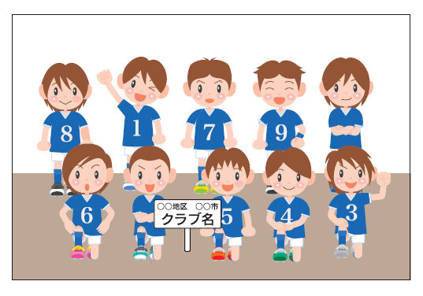
◎送信手順
チーム集合写真はプラカードと一緒に撮影すること。上下左右に余白をとること。
「参加申込書」(エクセル形式のままで送付ください) と 「写真」 を
福岡県小学生バレーボール連盟 メールアドレスまで送信をお願いたします。

 |  | tsuruno.0123pp@tune.ocn.ne.jp

 | なお，必ずファイル名にはチーム名を入れてください。

 | 例 → 「福岡ジュニア」

締切日は，作成の都合上，県大会出場決定後（決定当日に）すぐに，送信をお願いいたします。
入力内容に不備がある場合は直接、送信メールアドレスに返信して連絡します。
確認はホームページ「県大会出場チーム」をご覧下さい。

【入力上の注意】
■字体，文字の大きさ，セルの大きさ等はすべて変更しないようにお願いします。
■入力していただいた名簿とチーム加入選手一覧との確認を行います。
入力内容でプログラムを作成いたしますので、ＭＲＳチーム加入選手一覧と
相違ないように十分お気をつけください。 チーム名・氏名には必ずフリガナを記入してください。
■キャプテンは，○付きの番号にしてください。

②冊子申込書
参加チーム各位
 |  |  |  |  |  |  | 福岡県小学生バレーボール連盟
 |  |  |  |  |  |  | 会 長 倉 光 嘉 一

第４２回全日本バレーボール小学生福岡県大会
冊子の購入について（ご案内）
＜掲載内容＞
開催要項・大会役員・競技役員名・参加チーム一覧・大会参加選手名簿・チーム集合写真
組合せ・歴代優勝チーム等を掲載しておりますので、出場記念にご購入をお願いいたします。

単 価：１冊 ３００円 （A４判）
申込み方法：下記の大会冊子申込書に必要事項を記入してください。

受け渡し方法： 大会当日、試合会場でお渡しします。

※ | チームへの贈呈はありません。
※ | 必ず、チーム人数分の購入をお願いします。
 |  |  |  |  |  |  |  |  |  | 男子
大 会 冊 子 申 込 書 |  |  |  |  |  |  |  |  |  | 女子
 |  |  |  |  |  |  |  |  |  | 混合
チーム名 |  | 0 |  |  |  |  | 男 女 混合 区分
 |  |  |  |  |  |  | 0
記入者 |  |  |  |  |  |  | 地区名
 |  |  |  |  |  |  | 0
← 冊子申込数 を入力する。
← 郵便振込用紙にて 金額を振込する。
← 相互審判員名とMRSメンバーID を入力する。
申込数 |  |  |  | 冊 | 金額 |  |  |  | 円

 |  | 郵便振込金額 |  |  |  |  |  |  | 円
 | 大会参加料とパンフレット代金を一緒に振り込んで下さい。
 | 審判員名 (相互審判員名) |  |  |  |  | MRSメンバーID
 |  |  | ↑姓と名の間は半角で一文字開ける |  |  |  |  | ↑半角数字で入力

オーダー表
Ａ or B
Ａ or B
Ａ or B
Ａ or B

競技者 番号 | 氏名 | 競技者 番号 | 氏名 | 競技者 番号 | 氏名 | 競技者 番号 | 氏名

① |  | ① |  | ① |  | ①
2 |  | 2 |  | 2 |  | 2
3 |  | 3 |  | 3 |  | 3
4 |  | 4 |  | 4 |  | 4
5 |  | 5 |  | 5 |  | 5
6 |  | 6 |  | 6 |  | 6
7 |  | 7 |  | 7 |  | 7
8 |  | 8 |  | 8 |  | 8
9 |  | 9 |  | 9 |  | 9
10 |  | 10 |  | 10 |  | 10
11 |  | 11 |  | 11 |  | 11
12 |  | 12 |  | 12 |  | 12

Ａ or B
Ａ or B
Ａ or B
Ａ or B

競技者 番号 | 氏名 | 競技者 番号 | 氏名 | 競技者 番号 | 氏名 | 競技者 番号 | 氏名

① |  | ① |  | ① |  | ①
2 |  | 2 |  | 2 |  | 2
3 |  | 3 |  | 3 |  | 3
4 |  | 4 |  | 4 |  | 4
5 |  | 5 |  | 5 |  | 5
6 |  | 6 |  | 6 |  | 6
7 |  | 7 |  | 7 |  | 7
8 |  | 8 |  | 8 |  | 8
9 |  | 9 |  | 9 |  | 9
10 |  | 10 |  | 10 |  | 10
11 |  | 11 |  | 11 |  | 11
12 |  | 12 |  | 12 |  | 12
Ａ or B
Ａ or B
Ａ or B
Ａ or B

競技者 番号 | 氏名 | 競技者 番号 | 氏名 | 競技者 番号 | 氏名 | 競技者 番号 | 氏名

① |  | ① |  | ① |  | ①
2 |  | 2 |  | 2 |  | 2
3 |  | 3 |  | 3 |  | 3
4 |  | 4 |  | 4 |  | 4
5 |  | 5 |  | 5 |  | 5
6 |  | 6 |  | 6 |  | 6
7 |  | 7 |  | 7 |  | 7
8 |  | 8 |  | 8 |  | 8
9 |  | 9 |  | 9 |  | 9
10 |  | 10 |  | 10 |  | 10
11 |  | 11 |  | 11 |  | 11
12 |  | 12 |  | 12 |  | 12

